Sheet1
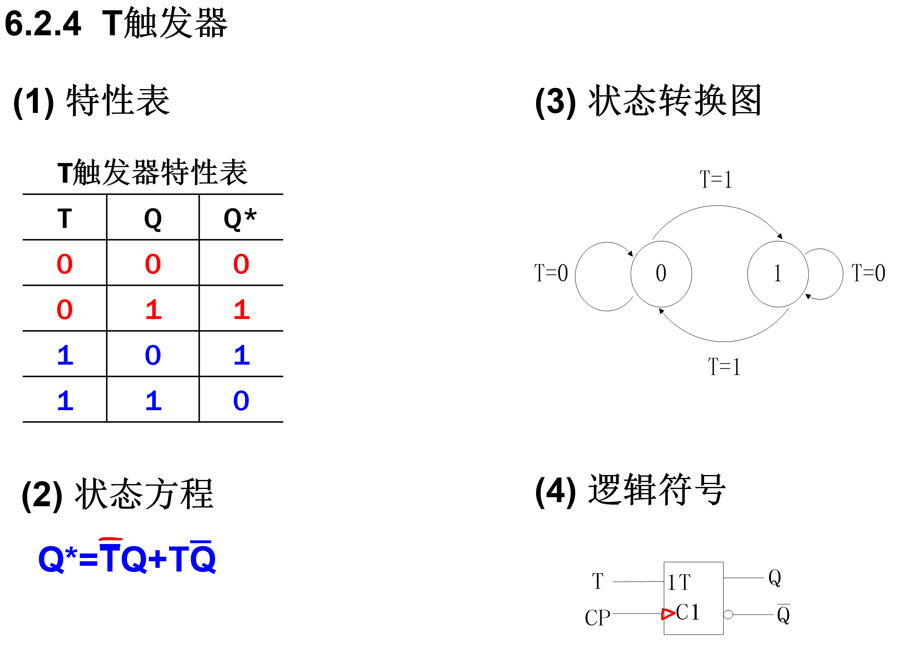
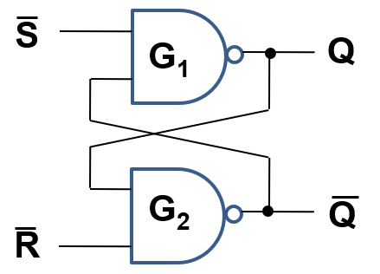
 |  |  |  |  |  |  | 触发方式
基本RS |  | 基本RS触发器 |  |  |  |  |  | 基本RS触发器
 |  | —— | —— | Q | Q* |  |  | —— | —— | Q*
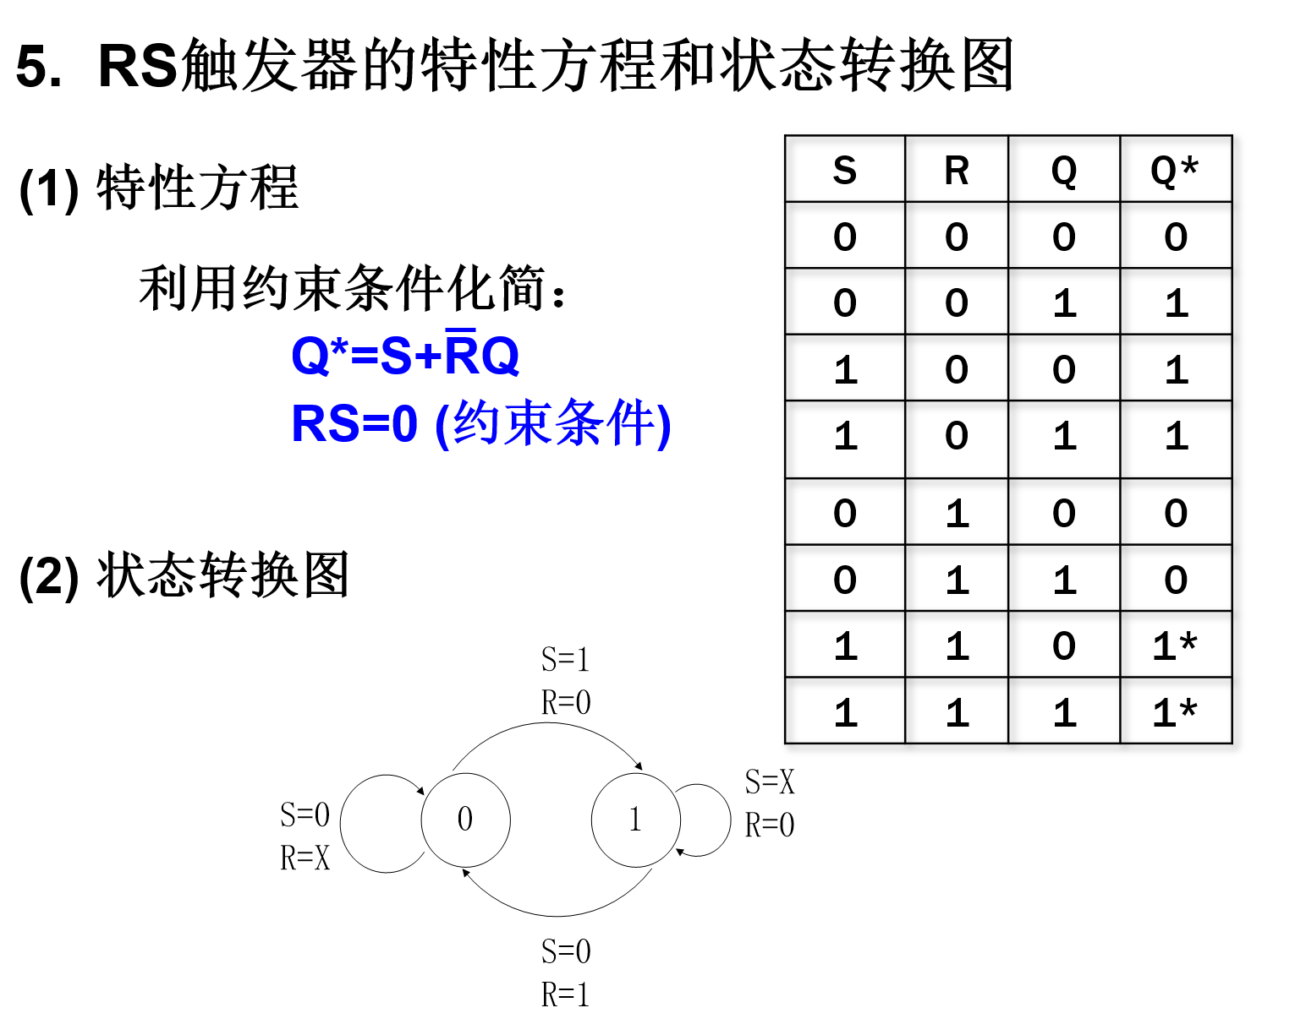
 |  | S | R |  |  |  |  | S | R
 |  | 1 | 1 | 0 | 0 | 保持 |  | 1 | 1 | Q | 保持
 |  | 1 | 1 | 1 | 1 |  |  | 0 | 1 | 1 | 置1
 |  | 0 | 1 | 0 | 1 | 置1（置位） |  | 1 | 0 | 0 | 置0
 |  | 0 | 1 | 1 | 1 |  |  | 0 | 0 | 1* | 不定
 |  | 1 | 0 | 0 | 0 | 置0（复位）
 |  | 1 | 0 | 1 | 0
 |  | 0 | 0 | 0 | 1* | 不定
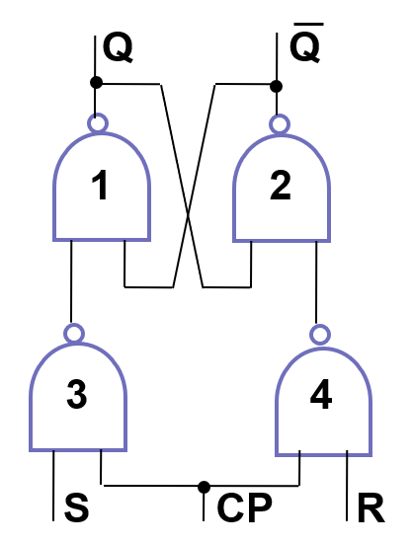
 |  | 0 | 0 | 1 | 1*
同步RS | 门控RS触发器 |  |  |  |  |  | 门控RS触发器
 | CP | S | R | Q | Q* |  |  |  |  | Q*
 | 0 | X | X | 0 | 0 | 保持 | CP | S | R
 | 0 | X | X | 1 | 1 |  | 0 | X | X | Q | 保持
 | 1 | 0 | 0 | 0 | 0 | 保持 | 1 | 0 | 0 | Q | 保持
 | 1 | 0 | 0 | 1 | 1 |  | 1 | 1 | 0 | 1 | 置1
 | 1 | 1 | 0 | 0 | 1 | 置1（置位） | 1 | 0 | 1 | 0 | 置0
 | 1 | 1 | 0 | 1 | 1 |  | 1 | 1 | 1 | 1* | 不定
 | 1 | 0 | 1 | 0 | 0 | 置0（复位）
 | 1 | 0 | 1 | 1 | 0
 | 1 | 1 | 1 | 0 | 1* | 不定
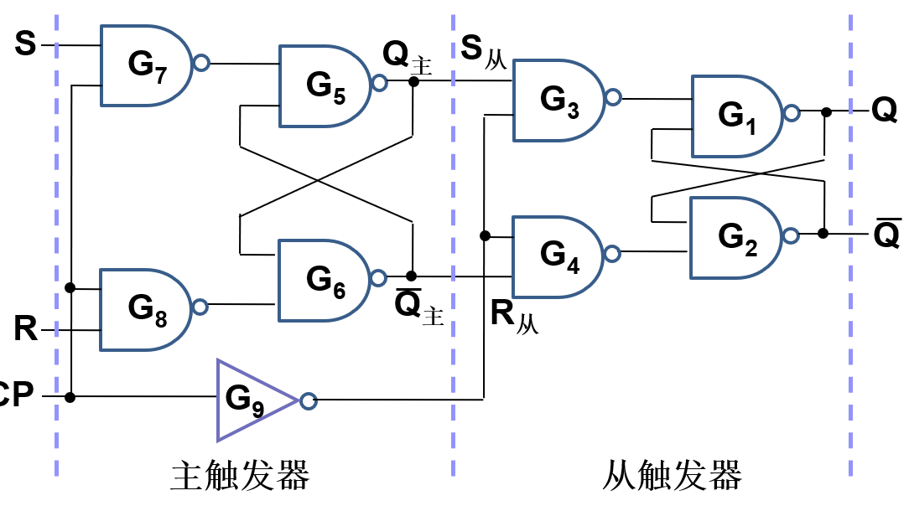
 | 1 | 1 | 1 | 1 | 1*
 | 主从RS触发器 |  |  |  |  |  | 主从RS触发器
 | CP |  |  | Q | Q* |  |  |  |  | Q*
 |  | S | R |  |  |  | CP | S | R
 | 0 | X | X | 0 | 0 | 保持 | 0 | X | X | Q | 保持
 | 0 | X | X | 1 | 1 |  | 1 | 0 | 0 | Q | 保持
 | 1 | 0 | 0 | 0 | 0 | 保持 | 1 | 1 | 0 | 1 | 置1
 |  | 0 | 0 | 1 | 1 |  | 1 | 0 | 1 | 0 | 置0
 |  | 1 | 0 | 0 | 1 | 置1（置位） | 1 | 1 | 1 | 1* | 不定
 |  | 1 | 0 | 1 | 1
 |  | 0 | 1 | 0 | 0 | 置0（复位）
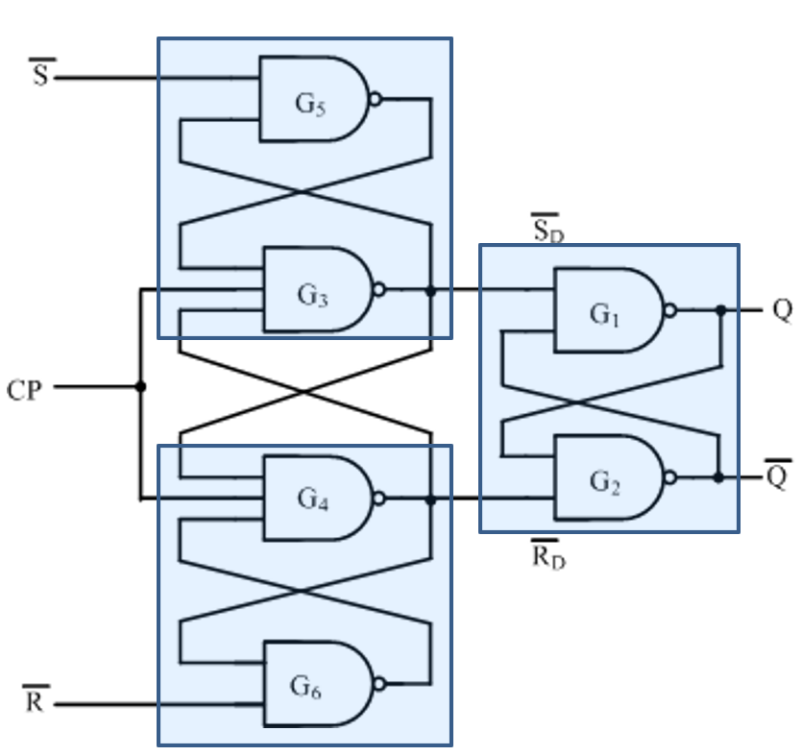
 |  | 0 | 1 | 1 | 0
 |  | 1 | 1 | 0 | 1* | 不定
 |  | 1 | 1 | 1 | 1*
 | 边沿RS触发器 |  |  |  |  |  | 边沿RS触发器（抗干扰能力最强）
 | CP | —— | —— | Q | Q* |  |  | —— | —— | Q*
 |  | S | R |  |  |  | CP | S | R
 | 0 | X | X | 0 | 0 | 保持 | 0 | X | X | Q | 保持
 | 0 | X | X | 1 | 1 |  | 1 | 1 | 1 | Q | 保持
 |  | 1 | 1 | 0 | 0 | 保持 | 1 | 0 | 1 | 1 | 置1
 |  | 1 | 1 | 1 | 1 |  | 1 | 1 | 0 | 0 | 置0
 |  | 0 | 1 | 0 | 1 | 置1（置位） | 1 | 0 | 0 | 1* | 不定
 |  | 0 | 1 | 1 | 1
 |  | 1 | 0 | 0 | 0 | 置0（复位）
 |  | 1 | 0 | 1 | 0
 |  | 0 | 0 | 0 | 1* | 不定
 |  | 0 | 0 | 1 | 1*

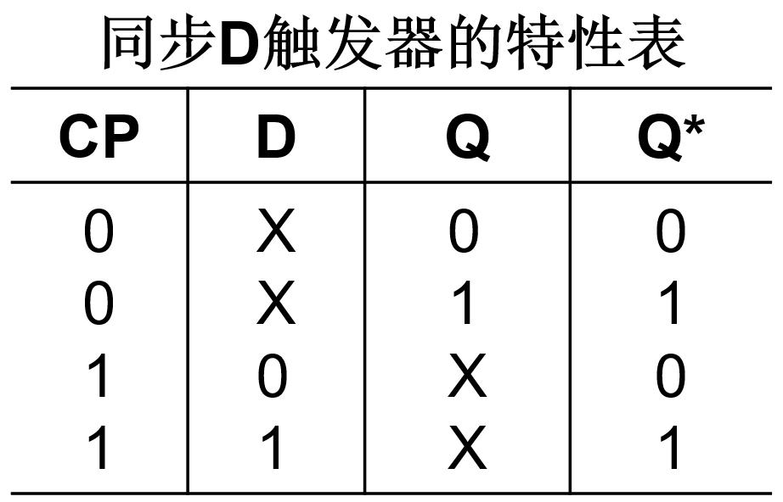
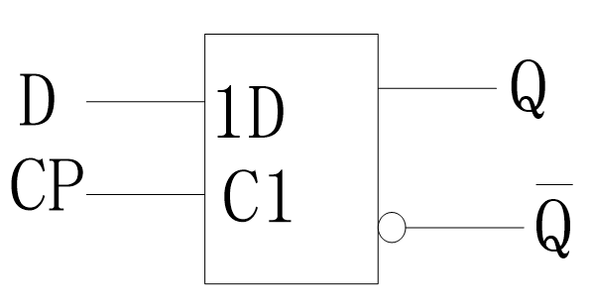
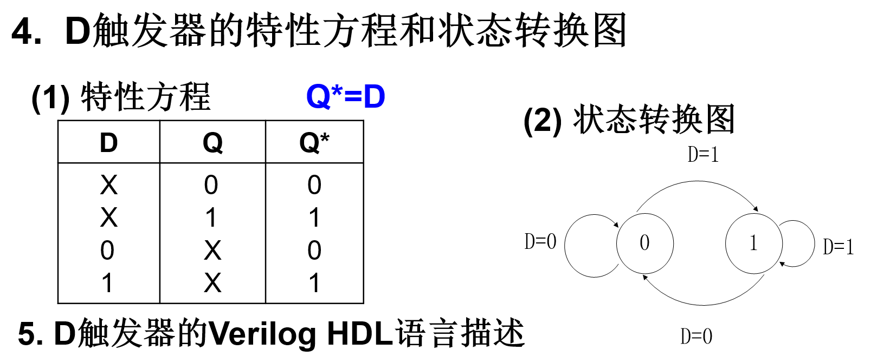

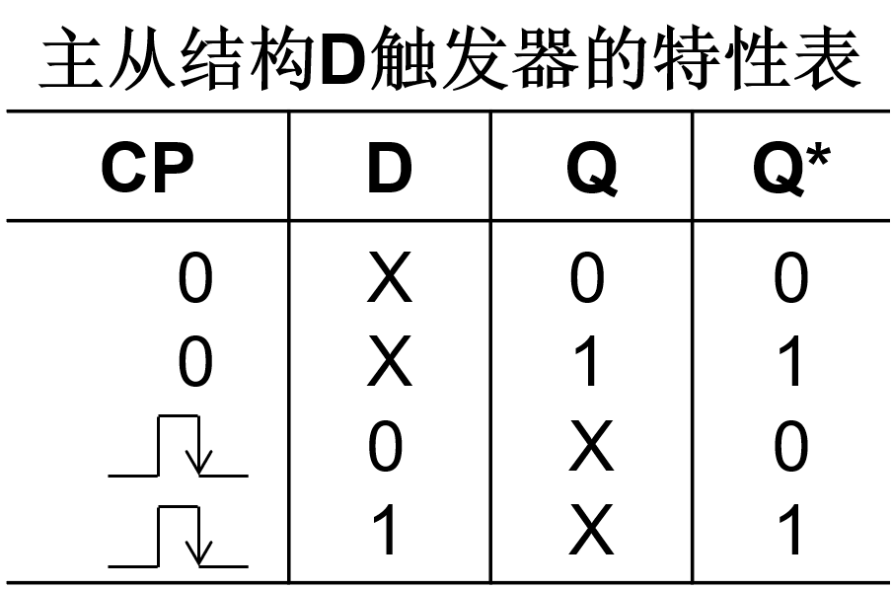

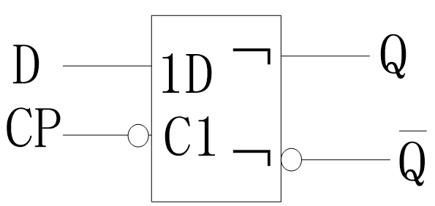

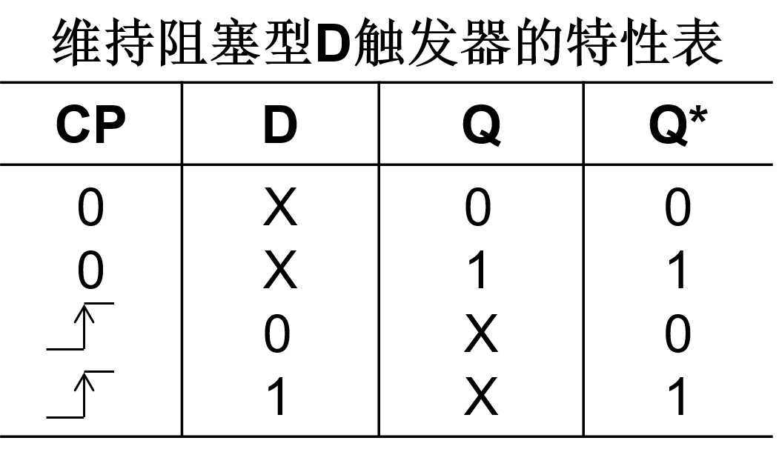
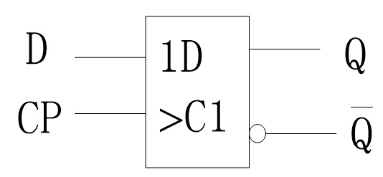

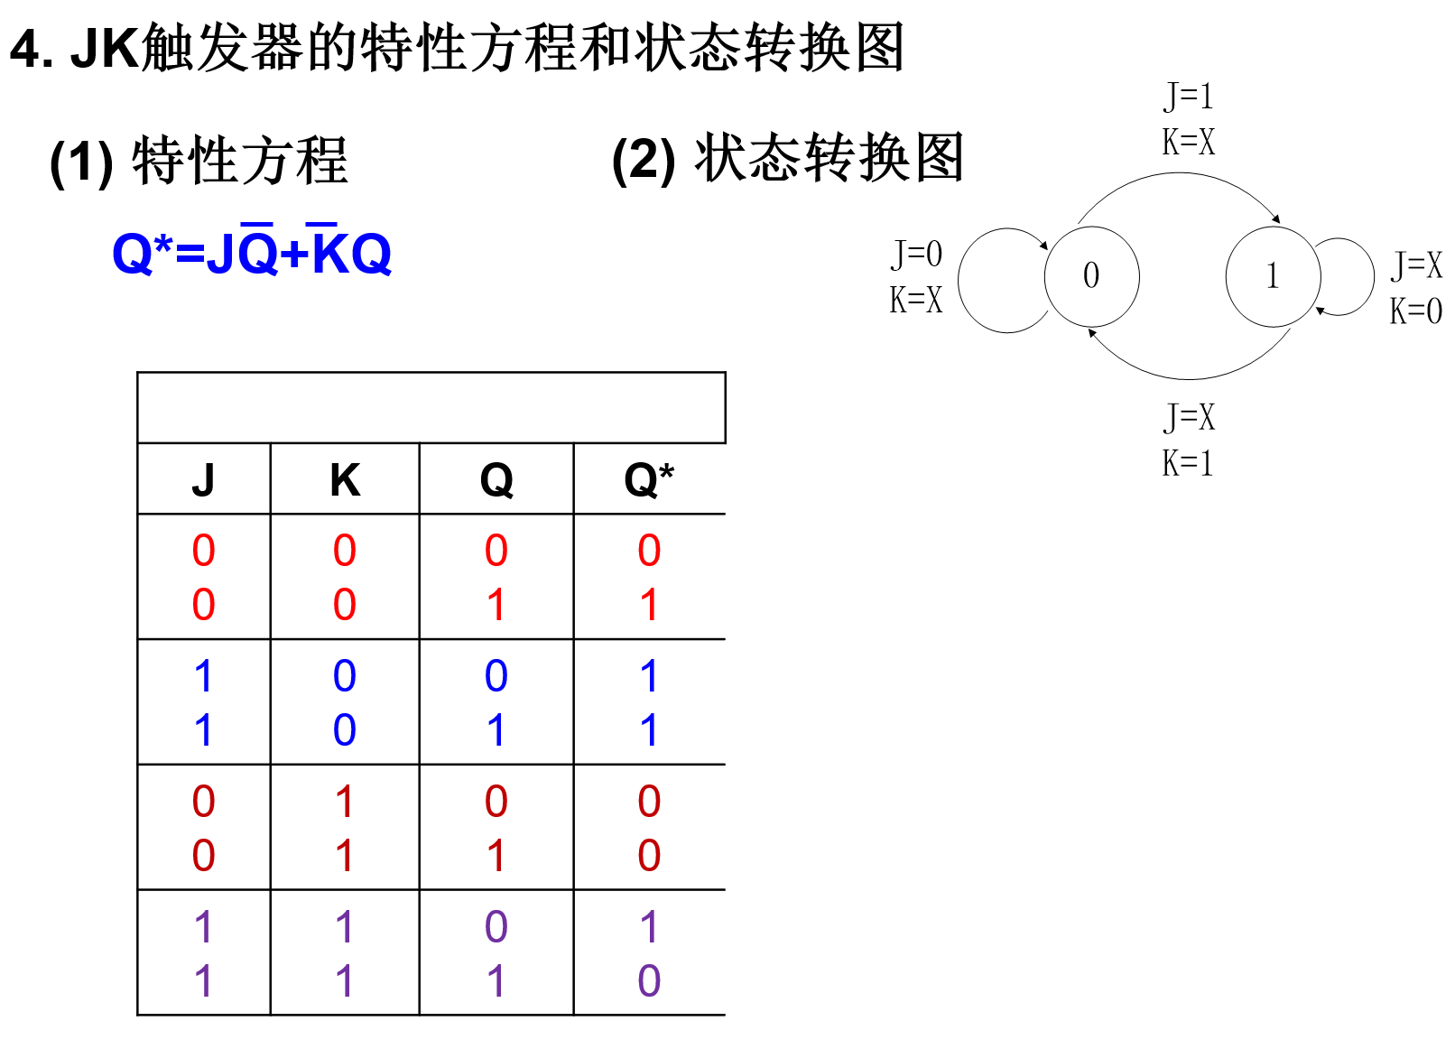
 | 门控JK触发器 |  |  |  |  |  | 门控RS触发器
 | CP | J | K | Q | Q* |  |  |  |  | Q*
 | 0 | X | X | 0 | 0 | 保持 | CP | J | K
 | 0 | X | X | 1 | 1 |  | 0 | X | X | Q | 保持
 | 1 | 0 | 0 | 0 | 0 | 保持 | 1 | 0 | 0 | Q | 保持
 | 1 | 0 | 0 | 1 | 1 |  | 1 | 1 | 0 | 1 | 置1
 | 1 | 1 | 0 | 0 | 1 | 置1（置位） | 1 | 0 | 1 | 0 | 置0
 | 1 | 1 | 0 | 1 | 1 |  | 1 | 1 | 1 | Q' | 翻转
 | 1 | 0 | 1 | 0 | 0 | 置0（复位）
 | 1 | 0 | 1 | 1 | 0
 | 1 | 1 | 1 | 0 | 1 | 翻转
 | 1 | 1 | 1 | 1 | 0

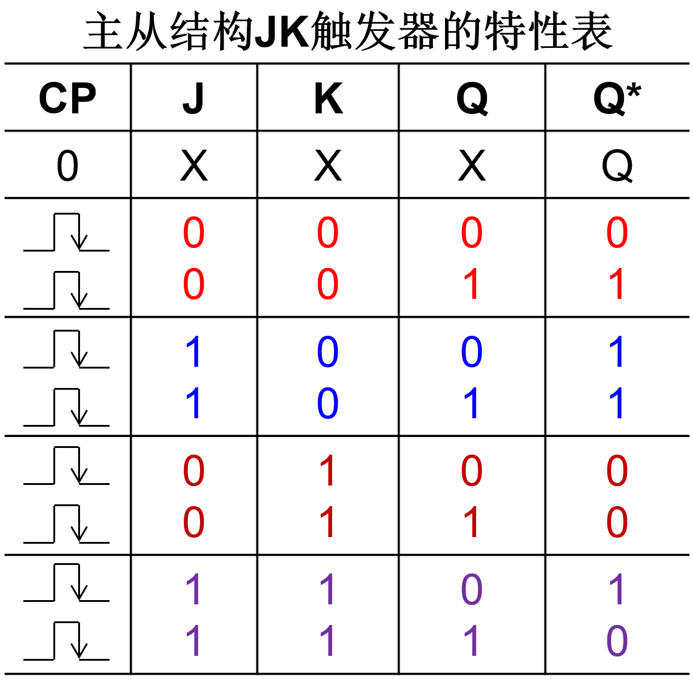
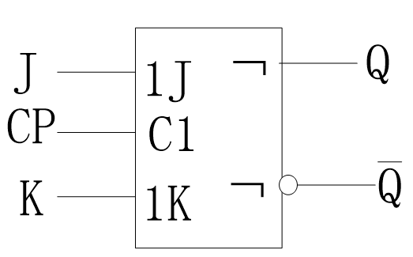
 |  |  |  |  |  |  | 主从JK触发器
 |  |  |  |  |  |  |  |  |  | Q*
 |  |  |  |  |  |  | CP | J | K
 |  |  |  |  |  |  | 0 | X | X | Q | 保持
 |  |  |  |  |  |  |  | 0 | 0 | Q | 保持
 |  |  |  |  |  |  |  | 1 | 0 | 1 | 置1
 |  |  |  |  |  |  |  | 0 | 1 | 0 | 置0
 |  |  |  |  |  |  |  | 1 | 1 | Q' | 翻转

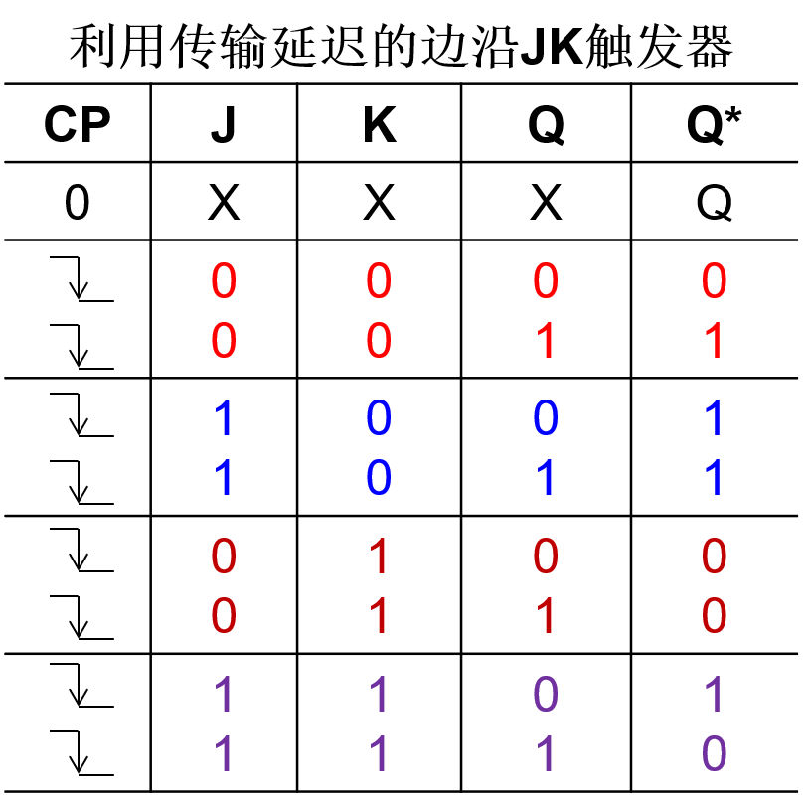
 |  |  |  |  |  |  | 边沿JK触发器
 |  |  |  |  |  |  |  |  |  | Q*
 |  |  |  |  |  |  | CP | J | K
 |  |  |  |  |  |  | 0 | X | X | Q | 保持
 |  |  |  |  |  |  |  | 0 | 0 | Q | 保持
 |  |  |  |  |  |  |  | 1 | 0 | 1 | 置1
 |  |  |  |  |  |  |  | 0 | 1 | 0 | 置0
 |  |  |  |  |  |  |  | 1 | 1 | Q' | 翻转

